Orientações Preenchimento
ORIENTAÇÕES PARA PREENCHIMENTO DA PLANILHA OFERTA DO EDITAL Nº XXX/2019 - ULTRASSONOGRAFIA DOPPLER DE FLUXO OBSTÉTRICO

1º PASSO: | Abra a Aba Oferta Total Ultrassonografia

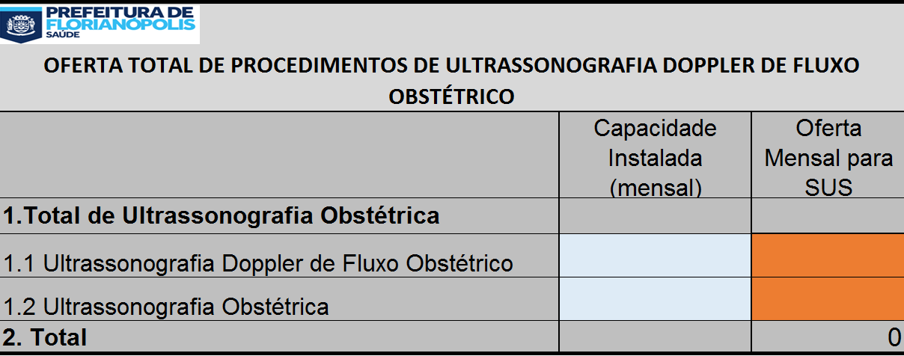

2º PASSO: | No campo azul Insira a quantidade de procedimento que o Serviço possui de capacidade instalada

3º PASSO: | No campo laranja Insira a quantidade Total de Ultrassonografia Doppler de Fluxo Obstétrico e Ultrassonografia Obstétrica que será ofertado ao SUS

 |  | SERÁ PREENCHIDO AUTOMATICAMENTE | SERÁ PREENCHIDO AUTOMATICAMENTE
 |  |  | SERÁ PREENCHIDO AUTOMATICAMENTE

 |  |  |  | SERÁ PREENCHIDO AUTOMATICAMENTE
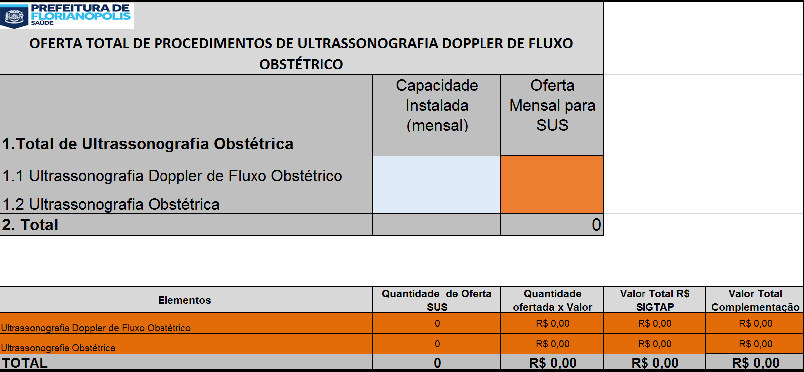
4º PASSO: | IMPRIMIR as planilhas da Aba Oferta Total Ultrassonografia

5º PASSO: | ANEXAR A IMPRESSÃO DO 4º PASSO AO OFÍCIO DA OFERTA DE PROCEDIMENTOS

